对账
订单号 | 入住日期 | 离店日期 | 应收 |  |  |  | ，
17971422380 | 2022-07-07 | 2022-07-10 | 1128 | 1128.00 | 2558976 | 0 | ，2558976 | 直采
18004321453 | 2022-07-09 | 2022-07-10 | 440 | 440.00 | 2565204 | 0 | ，2565204 | 直采
18035121720 | 2022-07-06 | 2022-07-10 | 1388 | 1388.00 | 2572757 | 0 | ，2572757 | 直采
18035156739 | 2022-07-06 | 2022-07-10 | 1952 | 1952.00 | 2572770 | 0 | ，2572770 | 直采
18047159525 | 2022-07-07 | 2022-07-10 | 2100 | 2100.00 | 2575655 | 0 | ，2575655 | 直采
18091607838 | 2022-07-09 | 2022-07-10 | 238 | 238.00 | 2585457 | 0 | ，2585457 | 直采
18114773573 | 2022-07-09 | 2022-07-10 | 692 | 692.00 | 2589860 | 0 | ，2589860 | 直采
18120313079 | 2022-07-07 | 2022-07-10 | 3405 | 3405.00 | 2590693 | 0 | ，2590693 | 直采
18121595269 | 2022-07-08 | 2022-07-10 | 1644 | 1644.00 | 2591131 | 0 | ，2591131 | 直采
18125625210 | 2022-07-06 | 2022-07-10 | 1850 | 1850.00 | 2591870 | 0 | ，2591870 | 直采
18129570256 | 2022-07-08 | 2022-07-10 | 3290 | 3290.00 | 2592794 | 0 | ，2592794 | 直采
18142792698 | 2022-07-06 | 2022-07-10 | 392 | 392.00 | 2594623 | 0 | ，2594623 | 直采
18151569410 | 2022-07-06 | 2022-07-10 | 3050 | 3050.00 | 2596093 | 0 | ，2596093 | 直采
18173849189 | 2022-07-06 | 2022-07-10 | 1008 | 1008.00 | 2598785 | 0 | ，2598785 | 直采
18181957846 | 2022-07-09 | 2022-07-10 | 425 | 425.00 | 2599719 | 0 | ，2599719 | 直采
18185702072 | 2022-07-07 | 2022-07-10 | 2421 | 2421.00 | 2600367 | 0 | ，2600367 | 直采
18191370896 | 2022-07-09 | 2022-07-10 | 390 | 390.00 | 2600911 | 0 | ，2600911 | 直采
18193583042 | 2022-07-09 | 2022-07-10 | 1362 | 1362.00 | 2601435 | 0 | ，2601435 | 直采
18198144987 | 2022-07-07 | 2022-07-10 | 2118 | 2118.00 | 2601904 | 0 | ，2601904 | 直采
18199115807 | 2022-07-09 | 2022-07-10 | 930 | 930.00 | 2602107 | 0 | ，2602107 | 直采
18211226387 | 2022-07-07 | 2022-07-10 | 3084 | 3084.00 | 2603600 | 0 | ，2603600 | 直采
18214888738 | 2022-07-07 | 2022-07-10 | 2877 | 2877.00 | 2603863 | 0 | ，2603863 | 直采
18220998067 | 2022-07-04 | 2022-07-10 | 3522 | 3522.00 | 2604562 | 0 | ，2604562 | 直采
18232262918 | 2022-07-08 | 2022-07-10 | 2042 | 2042.00 | 2606090 | 0 | ，2606090 | 直采
18236289318 | 2022-07-08 | 2022-07-10 | 310 | 310.00 | 2606447 | 0 | ，2606447 | 直采
18243496824 | 2022-07-08 | 2022-07-10 | 2552 | 2552.00 | 2607313 | 0 | ，2607313 | 直采
18243913612 | 2022-06-30 | 2022-07-10 | 1304 | 1304.00 | 2607376 | 0 | ，2607376 | 直采
18255175053 | 2022-07-09 | 2022-07-10 | 331 | 331.00 | 2608512 | 0 | ，2608512 | 直采
18259327929 | 2022-07-09 | 2022-07-10 | 197 | 197.00 | 2608716 | 0 | ，2608716 | 直采
18260745486 | 2022-07-03 | 2022-07-10 | 2075 | 2075.00 | 2608928 | 0 | ，2608928 | 直采
18263434704 | 2022-07-09 | 2022-07-10 | 900 | 900.00 | 2609146 | 0 | ，2609146 | 直采
18270039041 | 2022-07-08 | 2022-07-10 | 700 | 700.00 | 2609534 | 0 | ，2609534 | 直采
18271731917 | 2022-07-08 | 2022-07-10 | 916 | 916.00 | 2609813 | 0 | ，2609813 | 直采
18276127189 | 2022-07-03 | 2022-07-10 | 3792 | 3792.00 | 2610029 | 0 | ，2610029 | 直采
18277405851 | 2022-07-09 | 2022-07-10 | 3110 | 3110.00 | 2610212 | 0 | ，2610212 | 直采
18277817022 | 2022-07-09 | 2022-07-10 | 197 | 197.00 | 2610280 | 0 | ，2610280 | 直采
18277008533 | 2022-07-06 | 2022-07-10 | 9072 | 9072.00 | 2610155 | 0 | ，2610155 | 直采
18291826300 | 2022-07-09 | 2022-07-10 | 628 | 628.00 | 2611207 | 0 | ，2611207 | 直采
18292228549 | 2022-07-07 | 2022-07-10 | 977 | 977.00 | 2611281 | 0 | ，2611281 | 直采
18294743757 | 2022-07-06 | 2022-07-10 | 1084 | 1084.00 | 2611728 | 0 | ，2611728 | 直采
18298846322 | 2022-07-08 | 2022-07-10 | 3360 | 3360.00 | 2611804 | 0 | ，2611804 | 直采
18300645859 | 2022-07-09 | 2022-07-10 | 410 | 410.00 | 2611990 | 0 | ，2611990 | 直采
18302951182 | 2022-07-07 | 2022-07-10 | 1474 | 1474.00 | 2612307 | 0 | ，2612307 | 直采
18303628153 | 2022-07-09 | 2022-07-10 | 640 | 640.00 | 2612481 | 0 | ，2612481 | 直采
18307052071 | 2022-07-06 | 2022-07-10 | 2388 | 2388.00 | 2612680 | 0 | ，2612680 | 直采
18307545286 | 2022-07-07 | 2022-07-10 | 1260 | 1260.00 | 2612744 | 0 | ，2612744 | 直采
18307550759 | 2022-07-07 | 2022-07-10 | 1260 | 1260.00 | 2612746 | 0 | ，2612746 | 直采
18313024362 | 2022-07-07 | 2022-07-10 | 2700 | 2700.00 | 2613241 | 0 | ，2613241 | 直采
18313178140 | 2022-07-09 | 2022-07-10 | 360 | 360.00 | 2613266 | 0 | ，2613266 | 直采
18313119721 | 2022-07-07 | 2022-07-10 | 3950 | 3950.00 | 2613258 | 0 | ，2613258 | 直采
18319265902 | 2022-07-08 | 2022-07-10 | 6310 | 6310.00 | 2613818 | 0 | ，2613818 | 直采
18319268556 | 2022-07-08 | 2022-07-10 | 6310 | 6310.00 | 2613819 | 0 | ，2613819 | 直采
18325833143 | 2022-07-09 | 2022-07-10 | 443 | 443.00 | 2614299 | 0 | ，2614299 | 直采
18326956994 | 2022-07-08 | 2022-07-10 | 1110 | 1110.00 | 2614568 | 0 | ，2614568 | 直采
18327036207 | 2022-07-08 | 2022-07-10 | 734 | 734.00 | 2614583 | 0 | ，2614583 | 直采
18327483604 | 2022-07-08 | 2022-07-10 | 186 | #N/A | 2613811 | #N/A | ，2613811 | #N/A | 特殊要求:18319201032订单改期为8-10Jul的补款单，烦请贵处查看。 。 | 本期扣款620元
18329365368 | 2022-07-09 | 2022-07-10 | 840 | 840.00 | 2614914 | 0 | ，2614914 | 直采
18334361768 | 2022-07-09 | 2022-07-10 | 822 | 822.00 | 2615123 | 0 | ，2615123 | 直采
18334280685 | 2022-07-09 | 2022-07-10 | 925 | 925.00 | 2615115 | 0 | ，2615115 | 直采
18335800280 | 2022-07-09 | 2022-07-10 | 648 | 648.00 | 2615297 | 0 | ，2615297 | 直采
18335999951 | 2022-07-09 | 2022-07-10 | 240 | 240.00 | 2615324 | 0 | ，2615324 | 直采
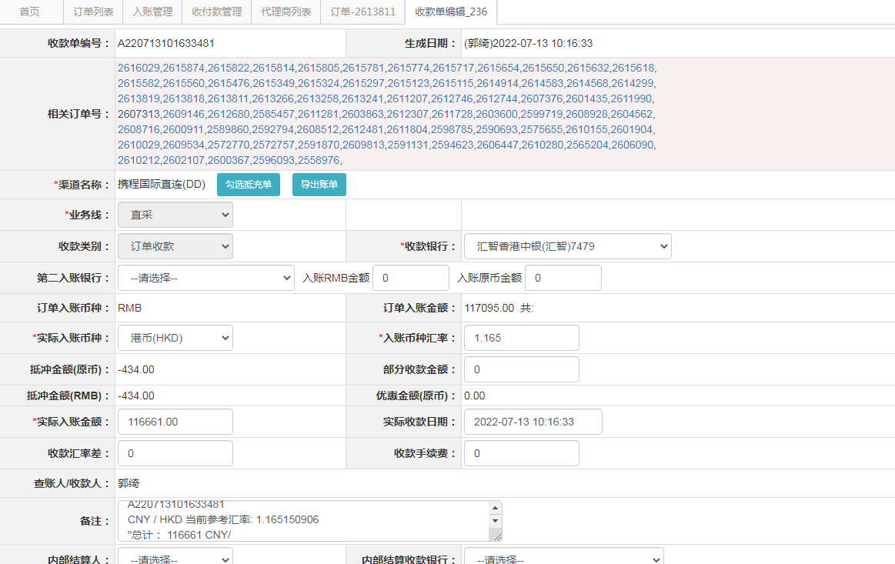
18336521802 | 2022-07-09 | 2022-07-10 | 206 | 206.00 | 2615476 | 0 | ，2615476 | 直采
18336144112 | 2022-07-09 | 2022-07-10 | 1111 | 1111.00 | 2615349 | 0 | ，2615349 | 直采
18339595017 | 2022-07-09 | 2022-07-10 | 200 | 200.00 | 2615560 | 0 | ，2615560 | 直采
18339964330 | 2022-07-09 | 2022-07-10 | 264 | 264.00 | 2615582 | 0 | ，2615582 | 直采
18340354265 | 2022-07-09 | 2022-07-10 | 430 | 430.00 | 2615618 | 0 | ，2615618 | 直采
18340512786 | 2022-07-09 | 2022-07-10 | 228 | 228.00 | 2615632 | 0 | ，2615632 | 直采
18340650447 | 2022-07-09 | 2022-07-10 | 3700 | 3700.00 | 2615650 | 0 | ，2615650 | 直采
18340665107 | 2022-07-09 | 2022-07-10 | 564 | 564.00 | 2615654 | 0 | ，2615654 | 直采
18341196819 | 2022-07-09 | 2022-07-10 | 580 | 580.00 | 2615717 | 0 | ，2615717 | 直采
18341527433 | 2022-07-09 | 2022-07-10 | 154 | 154.00 | 2615774 | 0 | ，2615774 | 直采
18341563552 | 2022-07-09 | 2022-07-10 | 579 | 579.00 | 2615781 | 0 | ，2615781 | 直采
18341657664 | 2022-07-09 | 2022-07-10 | 579 | 579.00 | 2615805 | 0 | ，2615805 | 直采
18341746261 | 2022-07-09 | 2022-07-10 | 400 | 400.00 | 2615814 | 0 | ，2615814 | 直采
18341786390 | 2022-07-09 | 2022-07-10 | 670 | 670.00 | 2615822 | 0 | ，2615822 | 直采
18342082298 | 2022-07-09 | 2022-07-10 | 154 | 154.00 | 2615874 | 0 | ，2615874 | 直采
18343182640 | 2022-07-09 | 2022-07-10 | 579 | 579.00 | 2616029 | 0 | ，2616029 | 直采

 |  |  | 116661

A220713101633481
CNY / HKD 当前参考汇率: 1.165150906
总计： 116661 CNY/ 135927.67 HKD

